Índice


 | Sistema de Divulgação do Resultado da Operação - SDRO
 | Boletim Diário da Operação |  |  | BDO - 30/09/2017

 | ÍNDICE

 | Balanço de Energia
 | 1. | Balanço de Energia - Diário
 | 2. | Balanço de Energia - Acumulado Até o Dia
 |  | Dados Diários Acumulados
 |  | 3. | Subsistema Sul
 |  | 4. | Subsistema Sudeste
 |  | 5. | Subsistema Nordeste
 |  | 6. | Subsistema Norte
 |  | 7. | Sistema Interligado Nacional

 | Produção de Energia
 | 8. | Produção Hidráulica por Usina
 | 9. | Produção Térmica por Usina
 | 10. | Produção Eólica por Usina
 | 11. | Produção Solar por Usina
 | 12. | Motivo do Despacho Térmico
 | 13. | Reserva Girante na Demanda Máxima do SIN

 | Carga e Demanda
 | 14. | Carga Horária por Subsistema
 | 15. | Carga Diária por Subsistema
 | 16. | Demanda Máxima

 | Integração de Novos Equipamentos e Ocorrências no SIN
 | 17. | Integração de Novos Equipamentos
 | 18. | Principais Ocorrências no SIN

 | Hidrologia
 | 19. | Acompanhamento dos Armazenamentos
 | 20. | Variação de Energia Armazenada
 | 21. | Energia Natural Afluente
 | 22. | Esquemático das Usinas Hidroelétricas do SIN
 |  | Dados Hidráulicos dos Reservatórios
 |  | 23. | Subsistema Sul
 |  | 24. | Subsistema Sudeste
 |  | 25. | Subsistema Nordeste
 |  | 26. | Subsistema Norte

15-Carga Diária por Subsistema
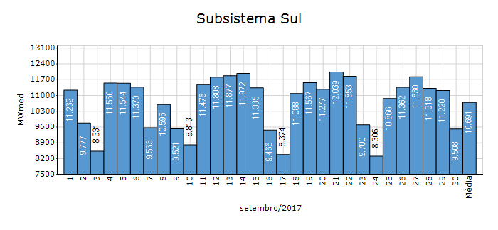
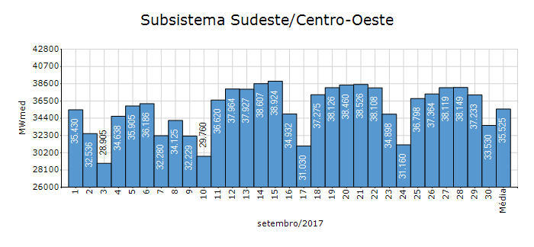
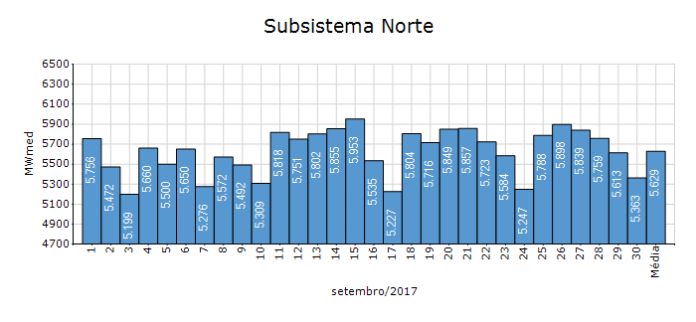
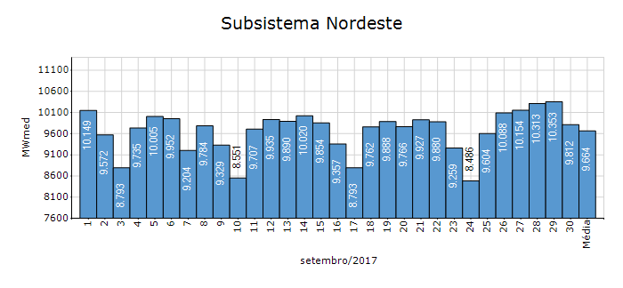
Carga Diária por Subsistema

Subsistema | GWh no Dia | GWh acumulado no Mês até o Dia | GWh acumulado noAno até o Dia
Sudeste/Centro-Oeste | 804.73 | 25,577.86 | 235,988.83
Sul | 228.19 | 7,697.66 | 71,866.25
Nordeste | 235.48 | 6,958.12 | 66,366.56
Norte | 128.72 | 4,052.84 | 35,325.65
Sistema Interligado Nacional | 1,397.12 | 44,286.47 | 409,547.30

Subsistema | MWmed no Dia | MWmed no Mês até o Dia | MWmed no Ano até o Dia
Sudeste/Centro-Oeste | 33,530.49 | 35,524.80 | 36,017.83
Sul | 9,507.83 | 10,691.19 | 10,968.60
Nordeste | 9,811.71 | 9,664.05 | 10,129.21
Norte | 5,363.47 | 5,628.95 | 5,391.58
Sistema Interligado Nacional | 58,213.51 | 61,508.99 | 62,507.22

19-Acomp. Armazenamentos
Acompanhamento dos Armazenamentos

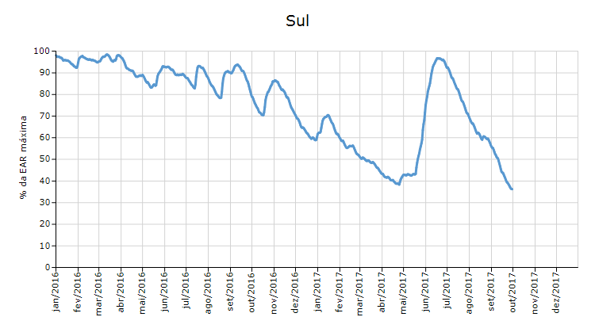

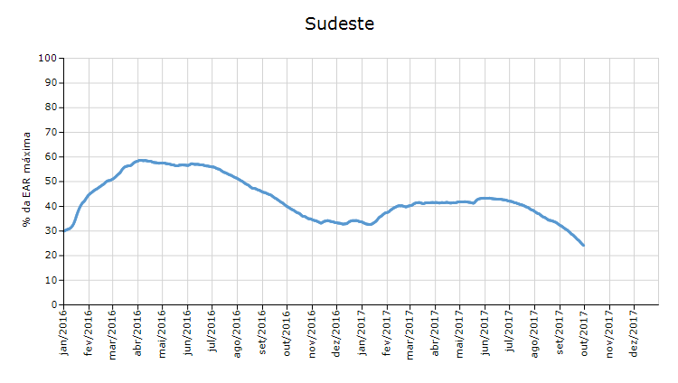

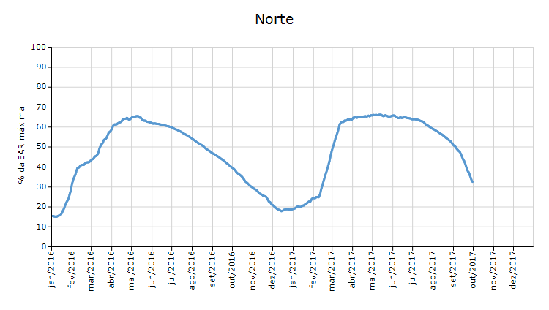

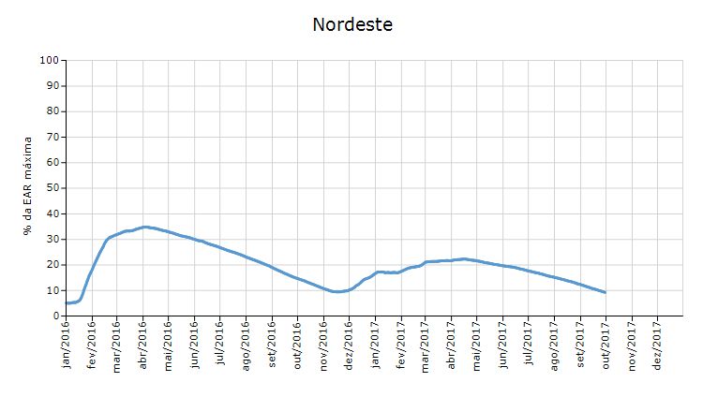

 | Curva de Energia Armazenada Verificada

21-Energia Natural Afluente
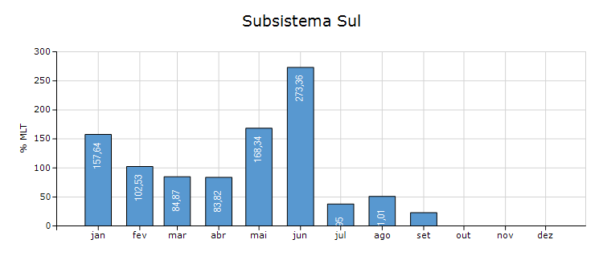
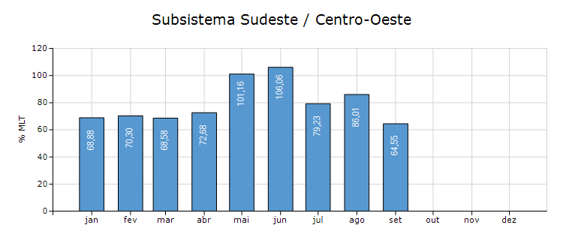
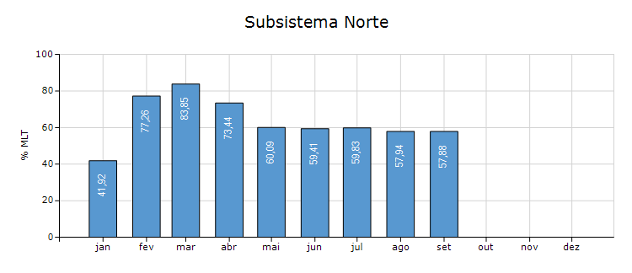
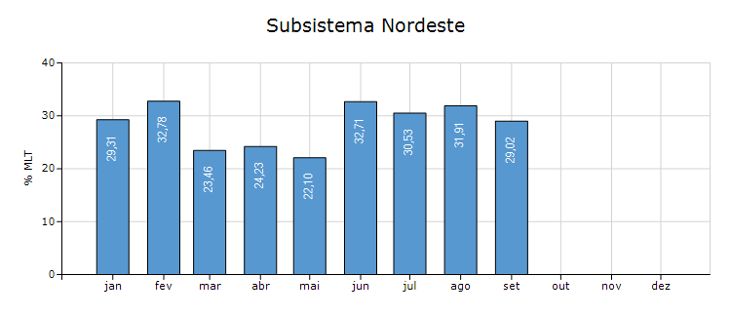
Energia Natural Afluente

Subsistema | % MLT no dia | % MLT acumulado no mês até o dia | ENA Bruta (MWmed) no dia | ENA Bruta (MWmed) acumulada até o dia
Norte | 57 | 58 | 1,164 | 1,176
Nordeste | 27 | 29 | 825 | 889
Sul | 27 | 23 | 3,244 | 2,768
Sudeste/Centro-Oeste | 62 | 65 | 12,015 | 12,590

22-Esquemático Reservatórios
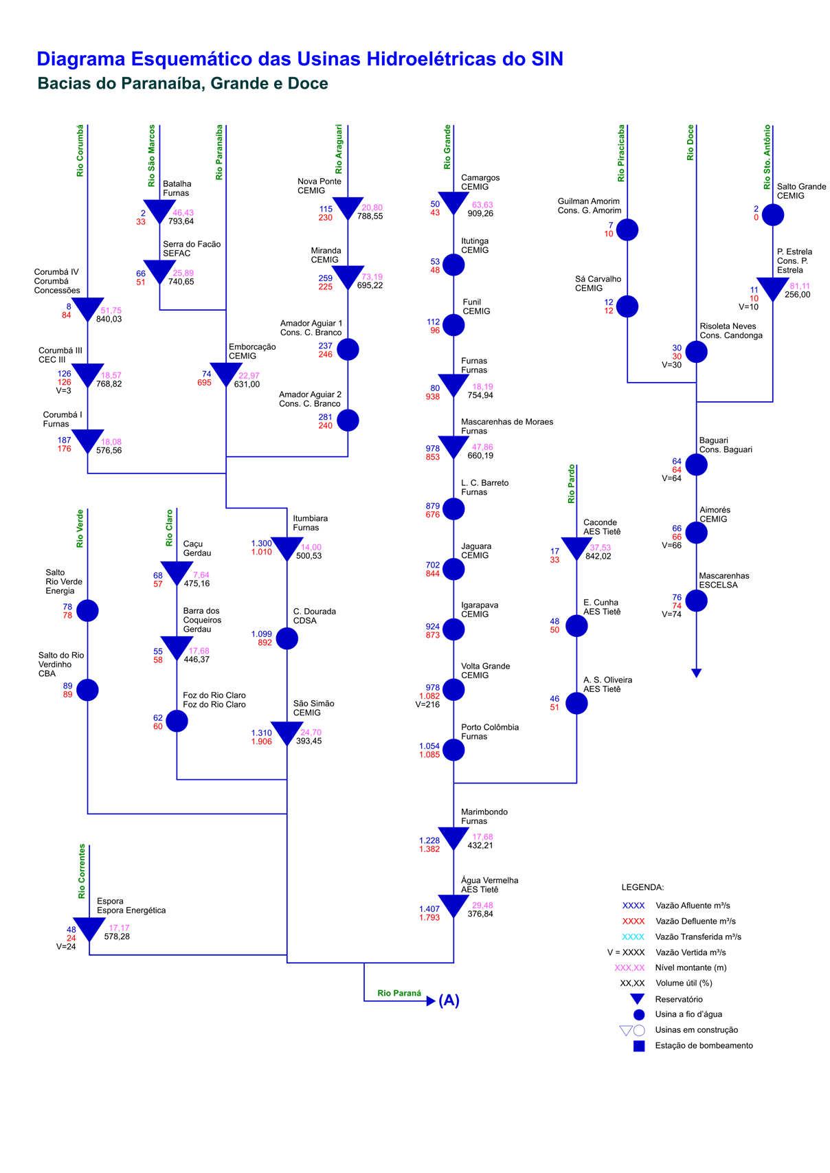
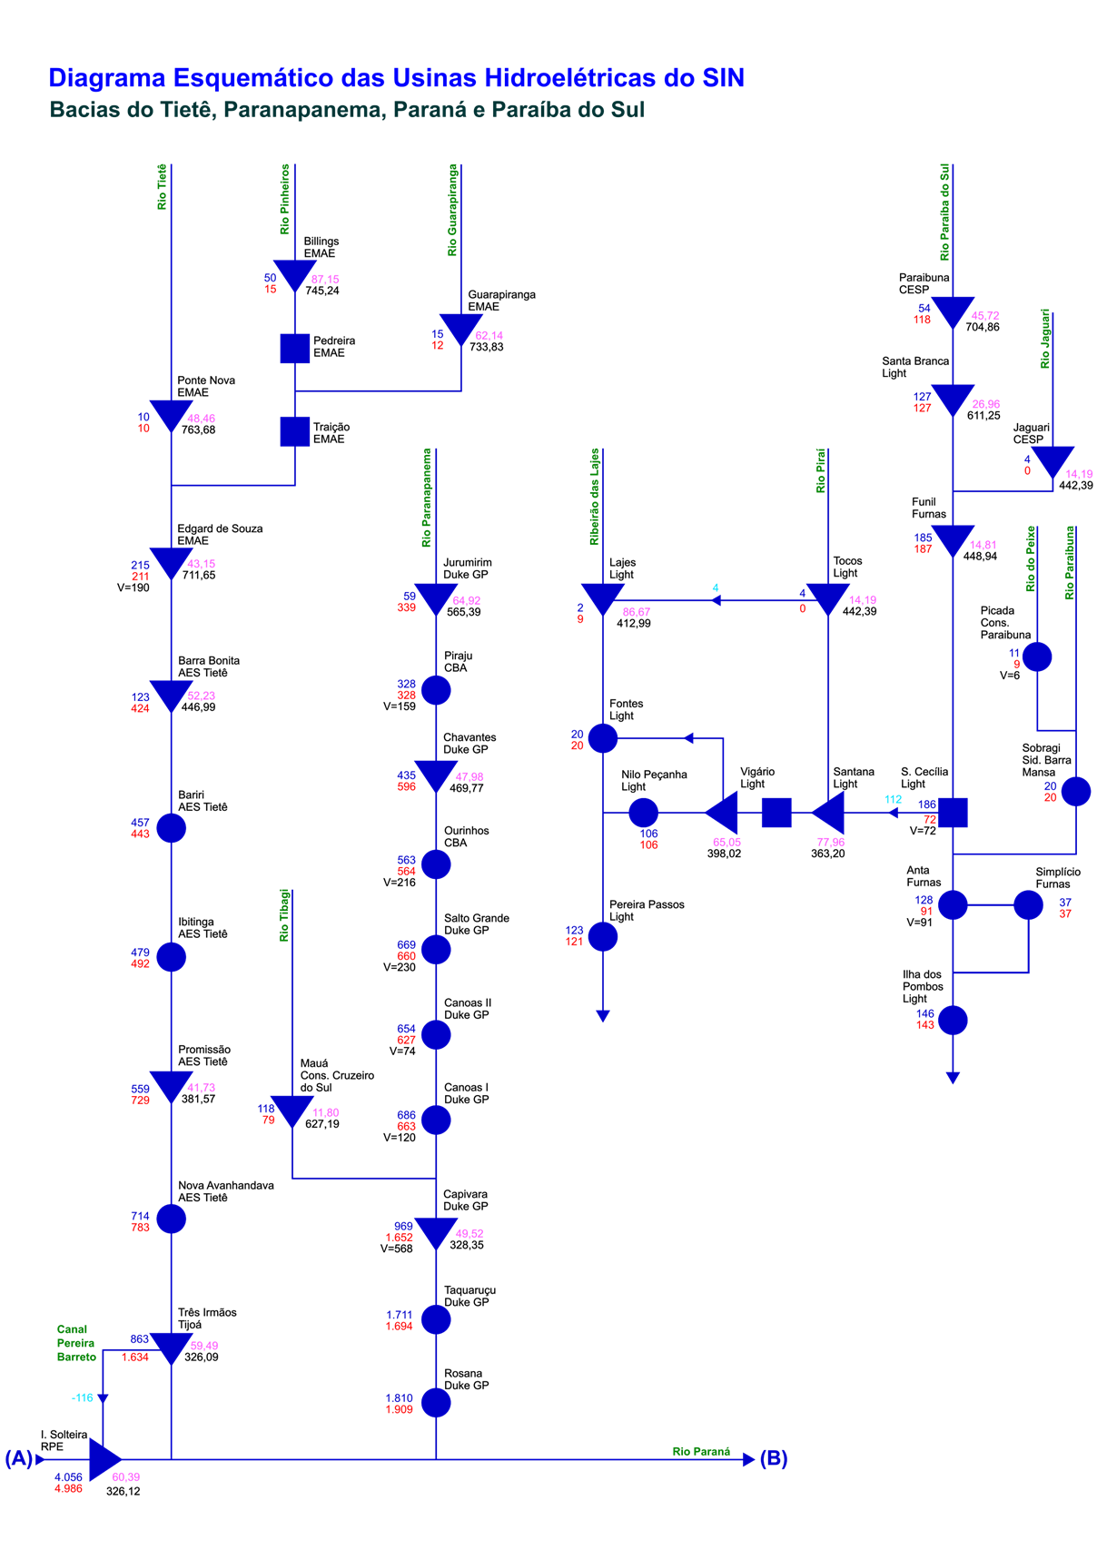
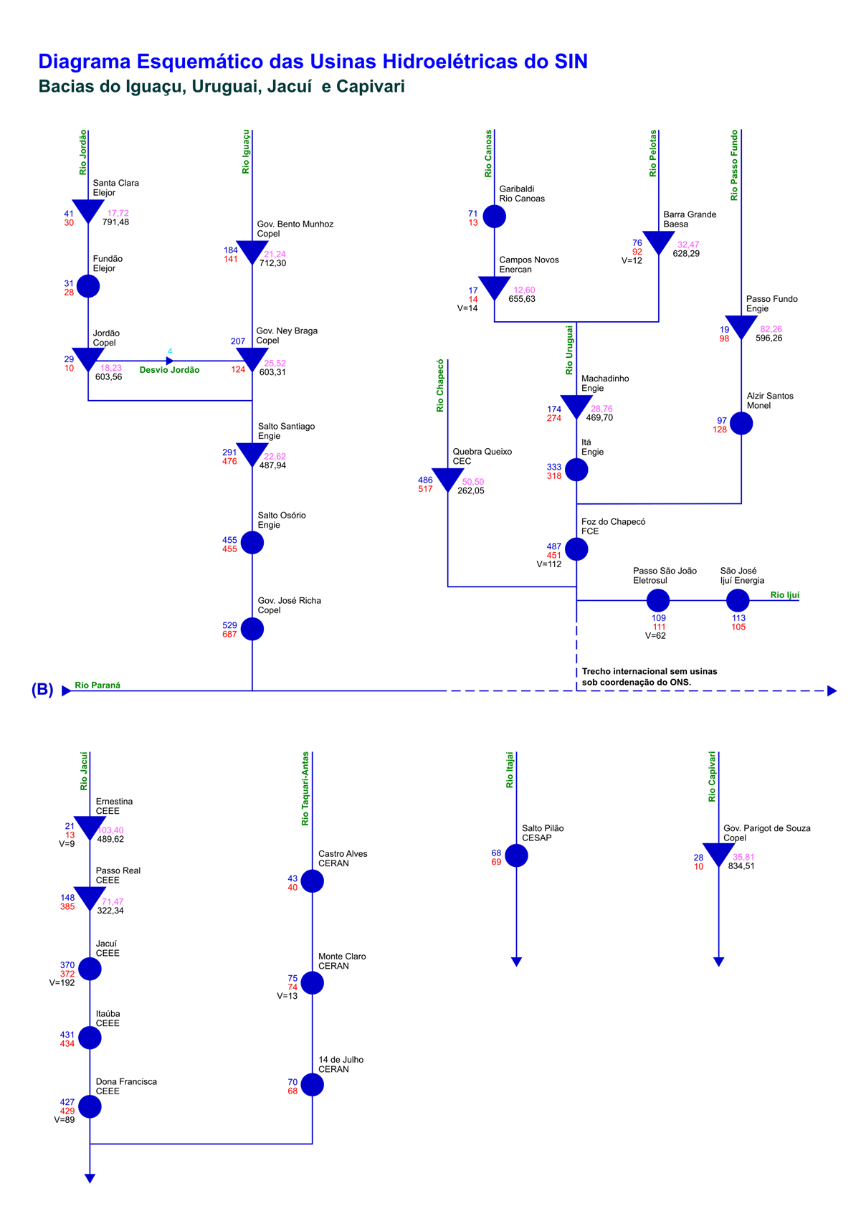
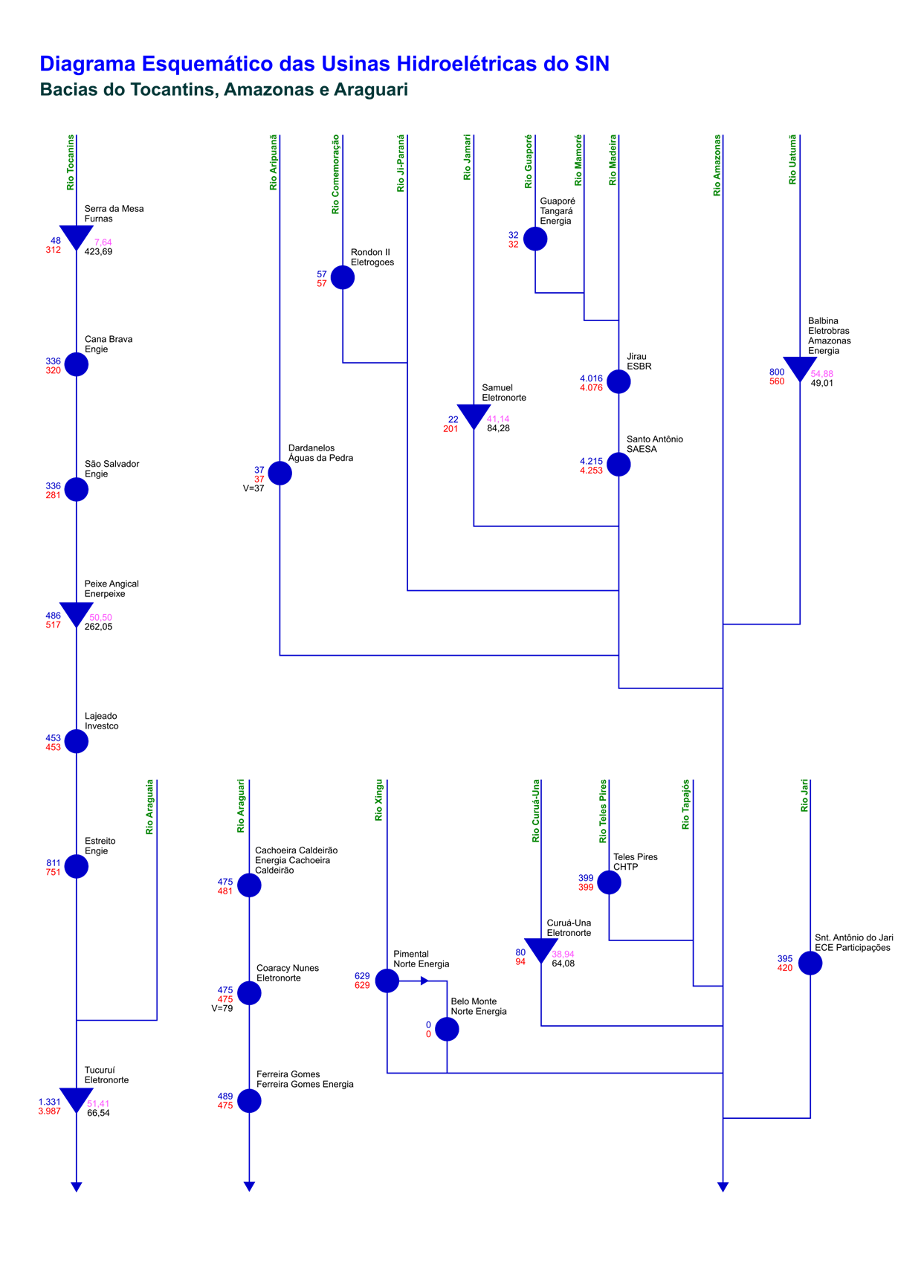
Esquemático das Usinas Hidroelétricas do SIN

